Berechung
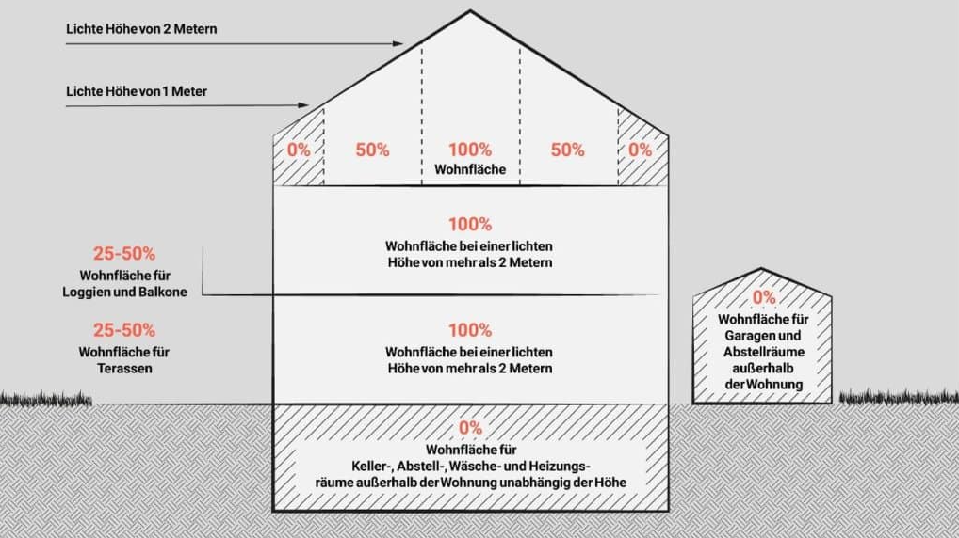
Wohnflächenberechung gemäß Wohnflächenverordnung - WoFIV |  |  |  |  | Bitte immer nur ein Objekt angeben
https://www.gesetze-im-internet.de/woflv/WoFlV.pdf
WAHLRECHT: Fertigmaße oder Rohbaumaße (einheitliche Wahl!)

Eigentümer
Einheitswert-AZ
Adresse
ggf. Wohnungs-Nummer

Bitte blaue Felder ausfüllen |  | Angabe Raumart | Breite | Tiefe | Angabe m² | Angabe Geschoss | Berücksichtigung | Fläche für Ertragswert

Zur Wohnfläche zählende Räume
Lichte Höhe bis 1 Meter
 | Raum 1 |  |  |  | 0.00 |  | 0% | 0.00
 | Raum 2 |  |  |  | 0.00 |  | 0% | 0.00
 | Raum 3 |  |  |  | 0.00 |  | 0% | 0.00
 | Raum 4 |  |  |  | 0.00 |  | 0% | 0.00
 | Raum 5 |  |  |  | 0.00 |  | 0% | 0.00
 | Raum 6 |  |  |  | 0.00 |  | 0% | 0.00
 | Raum 7 |  |  |  | 0.00 |  | 0% | 0.00

Lichte Höhe bis 2 Meter
 | Raum 1 |  |  |  | 0.00 |  | 50% | 0.00
 | Raum 2 |  |  |  | 0.00 |  | 50% | 0.00
 | Raum 3 |  |  |  | 0.00 |  | 50% | 0.00 |  | Zur Wohnfläche zählen:
 | Raum 4 |  |  |  | 0.00 |  | 50% | 0.00 |  | -leer stehende und ungenutzte Räume
 | Raum 5 |  |  |  | 0.00 |  | 50% | 0.00 |  | -häusliches Arbeitszimmer
 | Raum 6 |  |  |  | 0.00 |  | 50% | 0.00
 | Raum 7 |  |  |  | 0.00 |  | 50% | 0.00 |  | Zur Wohnfläche zählen nicht:
 |  |  |  |  |  |  |  |  |  | Zubehörräume
Lichte Höhe über 2 Meter |  |  |  |  |  |  |  |  |  | -Keller
 | Raum 1 | Hobby |  |  | 0.00 | KG | 100% | 0.00 |  | -Waschküche
 | Raum 2 | Arbeiten |  |  | 0.00 | KG | 100% | 0.00 |  | -Abstellräume außerhalb der Wohnung
 | Raum 3 | WC |  |  | 0.00 | KG | 100% | 0.00 |  | -Dachböden
 | Raum 4 | Flur |  |  | 0.00 | KG | 100% | 0.00 |  | -Trockenräume
 | Raum 5 | Wohnraum |  |  | 0.00 | EG | 100% | 0.00 |  | -Schuppen
 | Raum 6 | Küche |  |  | 0.00 | EG | 100% | 0.00 |  | -Garagen und ähnliche Räume
 | Raum 7 | Diele |  |  | 0.00 | EG | 100% | 0.00 |  | Wirtschaftsräume
 | Raum 8 | Garderobe |  |  | 0.00 | EG | 100% | 0.00 |  | -Futterküchen
 | Raum 9 | WC |  |  | 0.00 | EG | 100% | 0.00 |  | -Vorratsräume
 | Raum 10 | Eltern |  |  | 0.00 | DG | 100% | 0.00 |  | -Backstuben
 | Raum 11 | Kind |  |  | 0.00 | DG | 100% | 0.00 |  | -Räucherkammern
 | Raum 12 | Kind |  |  | 0.00 | DG | 100% | 0.00 |  | -Ställe
 | Raum 13 | Ankleiden |  |  | 0.00 | DG | 100% | 0.00 |  | -Scheunen
 | Raum 14 | Bad 1 |  |  | 0.00 | DG | 100% | 0.00 |  | -Abstellräume
 | Raum 15 | Bad 2 |  |  | 0.00 | DG | 100% | 0.00 |  | Geschäftsräume
 | Raum 16 | Flur |  |  | 0.00 | DG | 100% | 0.00
 | Raum 17 |  |  |  | 0.00 |  | 100% | 0.00
 | Raum 18 |  |  |  | 0.00 |  | 100% | 0.00
 | Raum 19 |  |  |  | 0.00 |  | 100% | 0.00

Balkone/ Loggien/ Terassen/ Wintergarten/ etc.
 | Balkon |  |  |  | 0.00 |  | 25% | 0.00 | (laut Verordnung bis zu 50% - laut Recherche mind 25%)
 | Loggia |  |  |  | 0.00 |  | 25% | 0.00 | (laut Verordnung bis zu 50% - laut Recherche mind 25%)
 | Dachgarten |  |  |  | 0.00 |  | 25% | 0.00 | (laut Verordnung bis zu 50% - laut Recherche mind 25%)
 | Gedeckte Freisitze (überdachte Terassen?) |  |  |  | 0.00 |  | 25% | 0.00 | (laut Verordnung bis zu 50% - laut Recherche mind 25%)
 | Wintergarten - beheizt |  |  |  | 0.00 |  | 100% | 0.00
 | andere Wintergärten |  |  |  | 0.00 |  | 50% | 0.00
 | Schwimmbäder und ähnliche nach allen Seiten geschlossene Räume |  |  |  | 0.00 |  | 50% | 0.00

Hinzurechnungen

 | Fenster und offene Wandnischen, die bis zum Fußboden herunterreichen
 | und mehr als 0,13 Meter tief sind

 | Erker und Wandschränke mit einer Fläche von mind. 0,5 m²

 | Raumteile unter Treppen, soweit lichte Höhe über 2 Meter

Zwischensumme Wohnfläche |  |  |  |  |  |  |  | 0.00

Kürzungen

 | Schornsteine, Kamine und andere Mauervorlagen |  |  |  | Wenn sie mind. 1,50 m hoch sind und mehr als 0,1 m² betragen |  |  |  | bitte mit (-) eingeben
 | freistehende Pfeiler |  |  |  |  |  |  |  | bitte mit (-) eingeben
 | Säulen |  |  |  |  |  |  |  | bitte mit (-) eingeben

 | Treppen mit über drei Steigungen und deren Absätze |  |  |  |  |  |  |  | bitte mit (-) eingeben

 | Summe Kürzungen |  |  |  |  |  |  | 0.00

Endsumme Wohnfläche |  |  |  |  |  |  |  | 0.00

